MVC
★ | MVC 框架模式
 | MVC的全名是Model View Controller
 | 即－模型(model)－视图(view)－控制器(controller)，它是一种软件的设计典范
 | 它通过“业务逻辑、数据、界面显示”的分离手段来组织代码

 | 早期的MVC 框架模式
 |  | MVC框架模式最早由Trygve Reenskaug 于1978年在Smalltalk-80系统上首次提出
 |  | 当时Reenskaug为解析MVC模式所绘制的一个例图
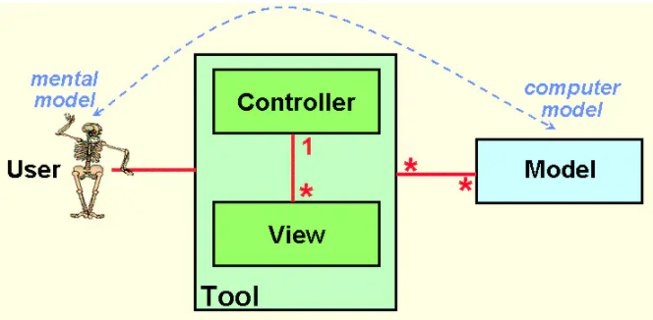

 |  | Model:
 |  | Model可以是一个独立的对象，也可以是一系列对象的集合体；

 |  | View:
 |  | View是Model中一些重要数据在视觉上的体现；

 |  | Controller:
 |  | Controller用于连接User和System
 |  | 比如当Controller接受到用户的输出时，会将其转换成合适的事件消息，并将该事件消息传递给一个或多个View

 |  | 比较经典的 MVC 框架模式
 |  | MVC后来的发展比较多元化，也演化出很多的小分支，不过不管其怎么改变，Model、View、Controller的结构都没有改变.
 |  | MVC作为最出名并且应用最广泛的架构模式，其并没有一个明确的定义，网上流传的 MVC 架构图也是形态各异，比较经典的MVC结构如下图
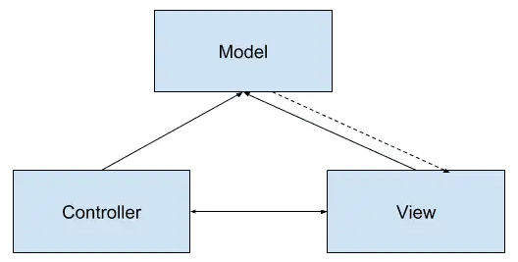

 |  | 模型层(Model):
 |  | 程序需要操作的数据或信息(系统中的业务逻辑部分)
 |  | 比如数据的存储、网络请求等，同时Model与View也存在一定的耦合，通过某种事件机制(如观察者模式)通知View状态改变或更新
 |  | Model还会接收来自Controller的事件，Model也会允许View 查询相关数据以显示自身状态.

 |  | 视图层(View):
 |  | 直接面向于最终用户的视图层，并提供给用户操作界面
 |  | 是Model的具体表现形式，是程序的外壳。
 |  | 该层只负责展示数据，主要是由各种GUI组件组成，同时响应用户的交互行为并触发Controller的逻辑
 |  | View还会通过在Model中注册事件监听Model的改变以此来刷新自身并展示给用户
 |  | (如监听Model中的Bitmap图像，当Bitmap加载或清除时，对应的View显示不同的图像).

 |  | 控制器层(Controller):
 |  | Controller由View根据用户行为触发，并响应来自View的交互
 |  | 然后根据View的事件逻辑修改对应的Model，Controller并不关心View如何展示数据或状态
 |  | 而是通过修改Model并由Model的事件机制来触发View的刷新.

 |  | 下图展示了MVC程序框架在Android应用程序中的使用，以及各个层次使用哪些组件担当：
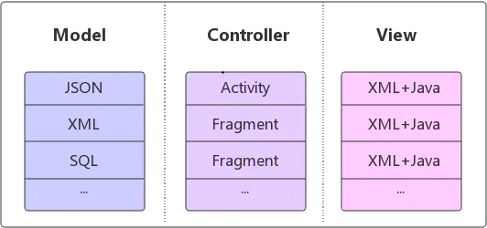

 |  | 使用MVC的目的就是将M和V的实现代码分离，从而使同一个程序可以使用不同的表现形式，而Controller存在的目的则是确保M改变，V应该同步更新。

 |  | Android应用程序中，MVC框架是如何实现的？都充当什么角色？

 |  | ① | View接受用户的交互请求
 |  | ② | View将请求转交给Controller
 |  | ③ | Controller(用户做的动作比如：update数据，删除指定名字的学生等等)操作Model进行数据更新(根据用户指示，执行底层的数据动作等等)
 |  | ④ | 数据更新之后，Model通知View数据变化
 |  | ⑤ | View显示更新之后的数据

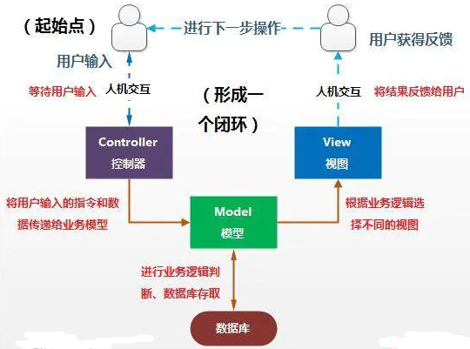

 |  | M层适合做一些业务逻辑处理，比如数据库存取操作、网络操作、复杂的算法等耗时操作

 |  | V层显示数据部分，XML布局可以视为是V层，显示Model层的数据结果

 |  | C层适合使用Activity担当，Android中Activity用于处理用户交互问题（发起业务请求），读取用户输入（等待业务处理结果），响应用户点击等等事件

 |  | MVC 的优缺点及适用场景
 |  | 优点：
 |  | ① | 耦合性低，MVC本质是分层解耦，将表现层与表现逻辑很好的分离，减少模块代码之间的相互影响.
 |  | ② | 可扩展性好。由于耦合性低，添加需求，扩展代码就可以减少修改之前的代码，降低bug的出现率.
 |  | ③ | 模块职责划分明确。主要划分层M,V,C三个模块，利于代码的维护.

 |  | 缺点：
 |  | ① | View层和Model层是相互可知的，这意味着两层之间存在耦合；
 |  | ② | 在Android开发中，xml作为View层，控制能力实在太弱了，只能把代码写在Activity中
 |  |  | 造成了Activity既是Controller层，又是view层这样一个窘境
 |  |  | 而且Activity并不是一个标准的MVC模式中的Controller，它的首要职责是加载应用的布局和初始化用户界面
 |  |  | 并接受和处理来自用户的操作请求，进而作出响应。随着应用内界面及其逻辑的复杂度不断提升，Activity类的职责不断增加，以致变得庞大而臃肿。

 |  | 适用场景：
 |  |  | 适用于功能较少、业务逻辑简单、界面不复杂的小型项目。

MVP
★ | MVP 框架模式
 | MVP全称Model View Presenter，它是MVC的一个演化版本，常用MVP结构如下图
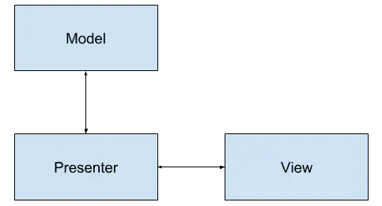

 | 数据的存取(Model):
 | Model角色主要是提供数据的存取功能，Presenter需要通过Model层存取、获取数据，Model就像一个数据仓库
 | 更直白说Model是封装了数据DAO、网络获取数据的角色，或者是两种数据获取方式的集合。

 | 用户界面(View):
 | View通常指Activity、Fragment或者某个View控件，它含有一个Presenter成员变量。
 | 通常View需要实现一个逻辑接口，将View上的操作转交给Presenter进行实现
 | 最后，Presenter将调用View逻辑接口将结果返回给View元素。

 | 交互中间人(Presenter):
 | Presenter主要作为View和Model的桥梁，它从Model层检索数据后，返回给View
 | 使得View和Model之间没有耦合，也将业务逻辑从View层上抽离出来。

 | MVP并没有一个标准的模式，它有很多的实现方式，但无论如何，只要保证：
 | 通过Presenter将View和Model解耦合、降低类型复杂度、各个模块可以独立测试、独立变化，这就是正确的方向

 | MVP模式最重要的实现方式是：
 | 分离显示层和逻辑层，使它们通过接口进行通信,降低耦合；
 | 理想的MVP模式可以实现一份逻辑代码搭配不同的显示界面，因为它们之间不依赖具体实现，而是依赖于抽象。

 | Android应用程序中，MVP框架是如何实现的？都充当什么角色？

 | ① | View接受用户的交互请求；
 | ② | View通过Presenter暴露接口将请求转交给Presenter来进行处理；
 | ③ | Presenter 通过Model暴露接口对Model进行操作和更新；
 | ④ | Model改变后，可以将改变的信息发送至Presenter；
 | ⑤ | Presenter通过View暴露接口对View进行视图更新；

 | M层提供数据上的存取，比如数据库存取操作、网络操作、复杂的算法等操作

 | V层负责显示数据部分，显示Model层的数据结果，Activity、Fragment或者某个View控件可以视为是V层

 | P层更多的是作为V层和M层的桥梁，主要负责相关的业务逻辑。

 | MVP还有很多演化版本和分支版本，它不存在标准和固定的模式，只要是符合上面提到的实现方式，它就是合理的。

 | MVP的优缺点及适用场景
 | 优点：
 | ① | 通过P层的转接能避免业务逻辑被塞进View中，有效的降低View的复杂性
 | ② | View层和Model层完全解耦，他们之间互不干扰，带来了良好的可拓展性、可测试性，保证了系统的灵活性和整洁性
 | ③ | Activity、Fragment等仅仅为View层，不会再出现MVC那种Activity、Fragment即做View层又做Controller层的窘境，View层及Model层大大提高复用性
 | ④ | 我们可以将一个Presenter用于多个视图，而不需要改变Presenter的逻辑。这个也是我上面提到的理想的MVP模式
 | ⑤ | 由于各层分工明确，极便于单元测试

 | 缺点：
 | ① | MVP是以UI为驱动的模型，更新UI时需要保证能获取到控件的引用，同时更新UI时也要考虑当前是否是UI线程
 | ② | 复杂的业务同时也可能会导致P层太大，代码臃肿的问题依然不能解决
 | ③ | MVP通过接口进行交互的，接口粒度不好设计和控制。粒度太小，就会存在大量接口；粒度太大，解耦效果不好
 | ④ | MVP数据都是被动地通过UI控件做展示，但是由于数据的时变性，我们更希望数据能转被动为主动，使数据能更有活性，由数据来驱动UI

 | 适用场景:
 | 适用于界面复杂、复用性高、功能中等、业务逻辑中等或是简单的项目。
 | 实际上MVP的思想很适合用于复杂的界面上，我们完全可以在项目中某一部分上使用MVP的思想去灵活实现

 | 例子：Android源码NavigationView、官方MVP例子：https://github.com/android/architecture-samples
 | todo-mvp

